工作表1
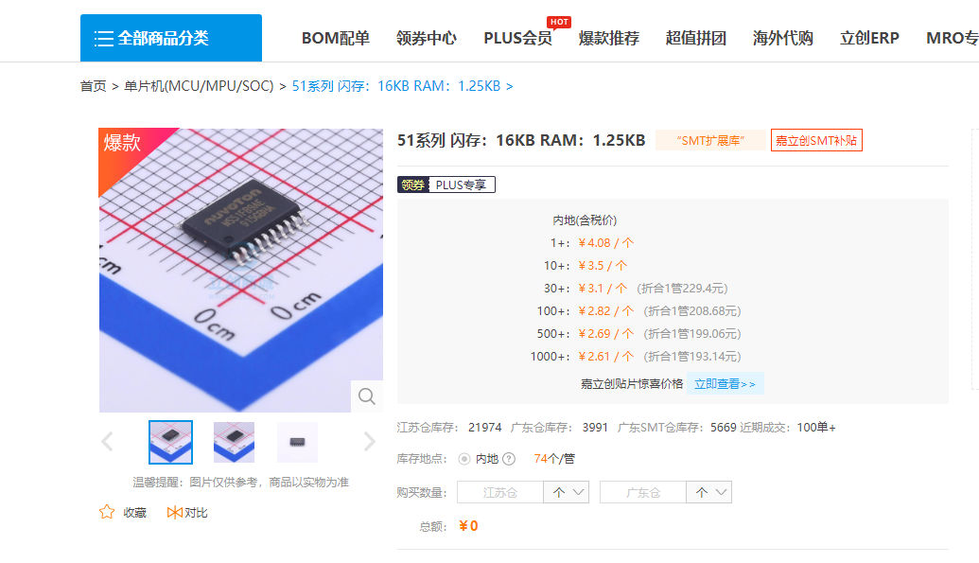
n76e003
￥2.82

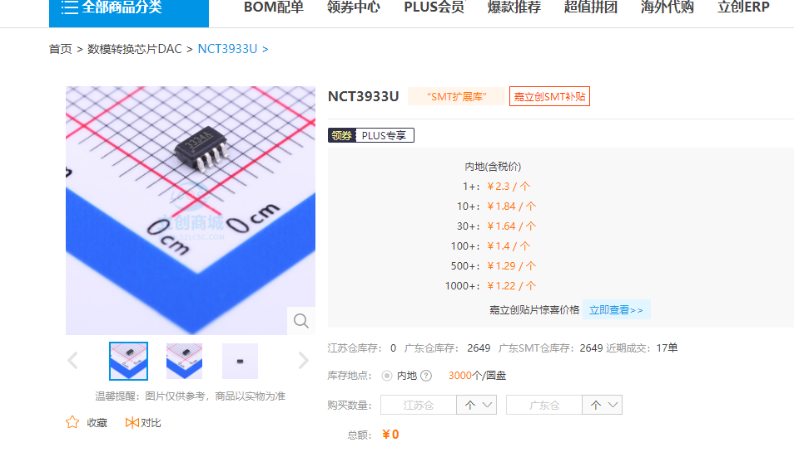

NCT3933U
￥1.4 | PS9115F
 | US$0.07

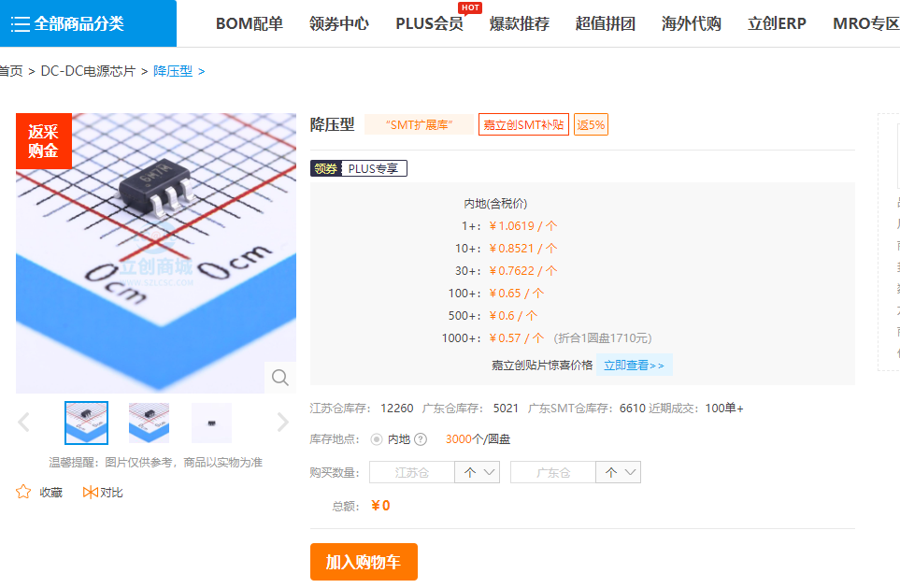
BL8032CB6TR
￥0.65

